表紙
令和５年度阿倍野区
事業報告書
～令和５年度阿倍野区運営方針の具体的な取組～

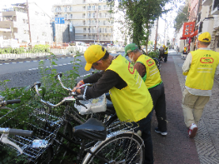
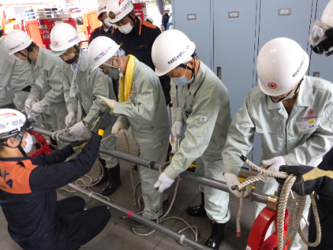

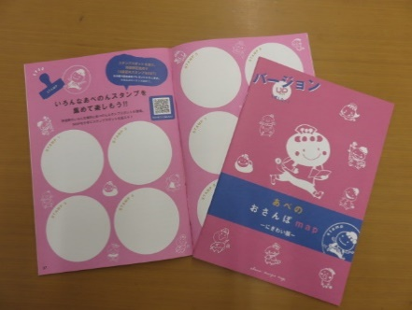

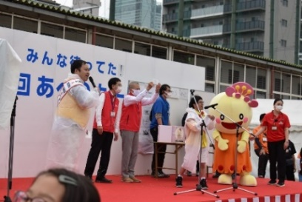
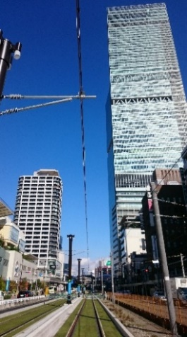

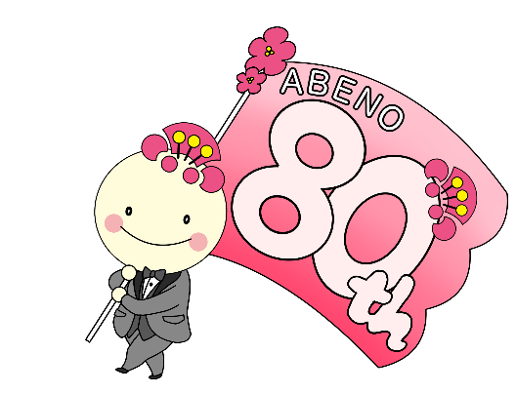

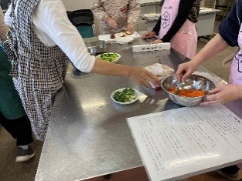

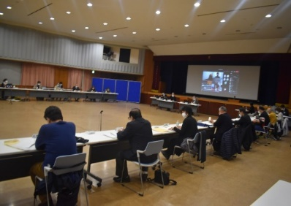

令和６年６月

1

令和５年度に重点的に取り組む経営課題

【経営課題１】
【経営課題２】
安全と安心を未来につなぎます
子ども達の健やかな成長をサポートします

【経営課題３】
【経営課題４】
誰もが自分らしく幸せに暮らし続けられるまちをめざします
地域とともに魅力と活力にあふれるまちをめざします

【経営課題５】

上記の各課題に対応できるよう、ICTの活用や改革を推進する職員づくりに取り組むなど、区民から信頼される区役所をめざします！

【令和５年度 所属運営の基本的な考え方】
誰もが住みたい、住み続けたいまち「あべの」の実現に向けて、区将来ビジョンに掲げた５つの柱に取り組みます。
特に、個別避難計画の作成や地域の見守り体制の構築など、地域と連携して取組を進めるとともに、幅広い住民の地域活動への参加・参画を促すため効果的な支援を実施します。
また、子ども・青少年の健やかな成長をサポートし、児童虐待の未然防止やリスク軽減を含めた環境づくりを進めます。
さらに、区内の魅力資源を「あべのdakara」として、おさんぽmapの多言語化、デジタル化に取り組み、2025年大阪・関西万博の機運醸成を図るとともに、区内外へアピールし、魅力と活力あふれるまちをめざします。
引き続きオンラインを活用した利便性の高い行政サービスに取り組むとともに、区政会議等の意見をふまえ、施策・事業を推進していきます。

誰もが住みたい、住み続けたいまち「あべの」の実現に向け取り組みます！！

2

